Tabelle1
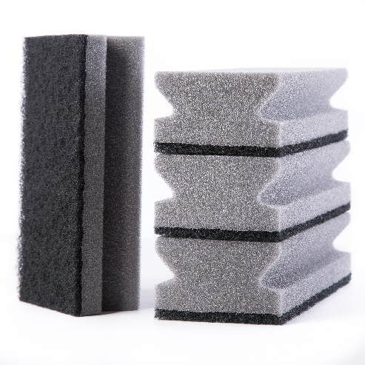
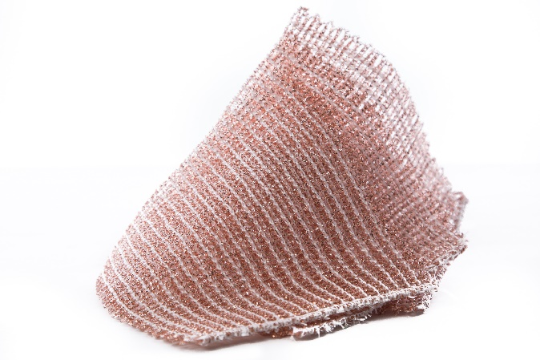
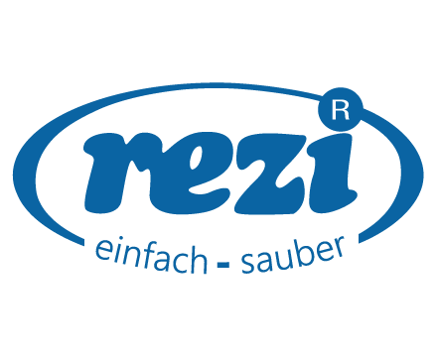

Wir sind ein Produktions- und Handelsbetrieb mit Sitz im Vorarlberger Unterland. Als Experte für mechanische Reinigung entwickeln und produzieren wir innovative Produkte für Industrie, Gewerbe und Haushalte. Nachhaltigkeit und ressourcenschonende Prozesse stehen dabei im Mittelpunkt unseres Handelns.

Zur Verstärkung unseres Produktionsteams suchen wir eine engagierte und zuverlässige Persönlichkeit als

Unterstützung in Produktion (m/w/d)
(Vollzeit/Teilzeit 80%)

Ihre Aufgaben

· | Verpacken von unterschiedlichen Reinigungsprodukten wie Textilien, Schwämme, etc.
· | Bedrucken von Reinigungstextilien
· | Unterstützung in den einzelnen Produktionseinheiten

Ihr Profil

· | Genaue, selbstständige und strukturierte Arbeitsweise
· | Flexibilität und Teamfähigkeit
· | Sehr gute Deutschkenntnisse

Ihre Perspektiven

· | Leistungs- und marktgerechte Entlohnung
· | Abwechslungsreiche Tätigkeiten
· | Attraktive Arbeitszeiten und sicherer Arbeitsplatz

Sie möchten Teil eines dynamischen Teams werden und aktiv zum Produktionserfolg beitragen? Dann freuen wir uns auf Ihre Bewerbung.

Patrick Bertsch I patrick.bertsch@rezi.at I www.rezi.at

